開削土工①
開削土工出来形成果表① |  |  |  |  |  |  |  |  |  |  |  |  |  |  | 工 事 名

令和 年 月 日 |  |  |  | 請 負 人 |  |  |  |  |  |  |  |  |  |  | 測 定 者 |  |  |  |  |  |  |  | 印 |  |  | 作 成 者 |  |  |  |  |  | 印

 |  |  |  |  |  |  |  |  |  |  |  |  |  |  |  |  | W
 |  |  |  |  |  |  |  |  |  |  |  |  |  |  |  | 表層工 |  |  |  |  | A1 A2
上層路盤工
下層路盤工

 |  |  |  |  |  |  |  |  |  |  |  |  | 山土砂
 |  |  |  |  |  |  |  |  |  |  |  |  | (流用土)
 |  |  |  |  |  |  |  |  |  |  |  |  |  | 防護砂 (砕石) |  |  |  |  |  |  | T

掘削底面
 |  |  |  |  |  |  |  |  |  |  |  |  |  | 砂基礎(砕石) |  |  |  |  |  |  | t

 |  |  |  |  |  |  |  |  |  |  |  |  |  |  |  | 基礎幅 B
 | ※ （ ） 規格値
測 点 |  |  | 掘削底面高 |  | (±30) |  | 掘削幅 Ｗ |  | (±50) |  | 基礎厚 ｔ |  |  | (-30) |  | 基礎幅 Ｂ |  |  | (-50) |  | 管防護厚 Ｔ |  |  | (-30)
 |  |  | 設計値 | 実測値 |  | 差 | 設計値 | 実測値 |  | 差 | 設計値 | 実測値 |  |  | 差 | 設計値 |  | 実測値 |  | 差 | 設計値 | 実測値 |  |  | 差 |  | 設計値 | 実測値 | 差 | 設計値 | 実測値 |  | 差
 |  | ～
 |  | ～
 |  | ～
 |  | ～
 |  | ～
 |  | ～
 |  | ～
 |  | ～
 |  | ～
 |  | ～

開削土工②
開削土工出来形成果表② |  |  |  |  |  |  |  |  |  |  |  |  |  |  | 工 事 名

令和 年 月 日 |  |  |  | 請 負 人 |  |  |  |  |  |  |  |  |  |  | 測 定 者 |  |  |  |  |  |  |  | 印 |  |  | 作 成 者 |  |  |  |  |  |  | 印

 |  |  |  |  |  |  |  |  |  |  |  |  |  |  |  |  | W
 |  |  |  |  |  |  |  |  |  |  |  |  |  |  |  | 表層工 |  |  |  |  | A1 A2
上層路盤工
下層路盤工

 |  |  |  |  |  |  |  |  |  |  |  |  | 山土砂
 |  |  |  |  |  |  |  |  |  |  |  |  | (流用土)
 |  |  |  |  |  |  |  |  |  |  |  |  |  | 防護砂 (砕石) |  |  |  |  |  |  | T

掘削底面
 |  |  |  |  |  |  |  |  |  |  |  |  |  | 砂基礎(砕石) |  |  |  |  |  |  | t

 |  |  |  |  |  |  |  |  |  |  |  |  |  |  |  | 基礎幅 B
 | ※ （ ） 規格値
測 点 |  |  | 下層路盤幅 |  | (-50) |  | 下層路盤厚 |  | (-45) |  | 上層路盤幅 |  |  | (-50) |  | 上層路盤厚 |  |  | (-25) |  | 表層厚 |  |  | (-7) |  |  | 表層幅 |  | (-25)
 |  |  | 設計値 | 実測値 |  | 差 | 設計値 | 実測値 |  | 差 | 設計値 | 実測値 |  |  | 差 | 設計値 |  | 実測値 |  | 差 | 設計値 | 実測値 |  |  | 差 |  | 設計値 | 実測値 |  | 差 | 設計値 | 実測値 |  | 差
 |  | ～
 |  | ～
 |  | ～
 |  | ～
 |  | ～
 |  | ～
 |  | ～
 |  | ～
 |  | ～
 |  | ～

 |  |  |  |  |  | 請 負 人

一次覆工②
一次覆工出来形管理図
 |  | 工事番号 | 請負人
 |  | 工事名 | 現場代理人 | 印

リングNo.
基 準 高 | 設計 (m)
 | 実測 (m)
 | 差 (mm)
74.750

標高を記入

設計基準高

規格値

リングNo.
中心線の変位 | 右 (mm)
 | 左 (mm)
左 | 100

 | 50

中心線

右

 | 50

 | 100

二次覆工③
二次覆工出来形管理図
 |  | 工事番号 | 請負人
 |  | 工事名 | 現場代理人 | 印

No.
基 準 高 | 設計 (m)
 | 実測 (m)
 | 差 (mm)
74.750

標高を記入

設計基準高

規格値

No.
基 準 高 | 設計 (m)
 | 実測 (m)
 | 差 (mm)

FRPM②
ＦＲＰＭ二次覆工出来形成果表（たわみ率）

 | 工事番号 |  |  |  |  | 請負人
 | 工事名 |  |  |  |  | 現場代理人 |  |  |  | 印

 |  |  |  |  |  | たわみ率 規格値 ±5%
ＦＲＰＭ管 |  |  | 管据付時 | (接合完了後） |  |  |  |  | 中込材 | 注入後 |  |  | 備考
管理Ｎｏ | 縦Dv | 縦△X | たわみ率 | 横Dｈ | 横△X | たわみ率 | 縦Dv | 縦△X | たわみ率 | 横Dｈ | 横△X | たわみ率
 | (mm) | (mm) | (%) | (mm) | (mm) | (%) | (mm) | (mm) | (%) | (mm) | (mm) | (%)

Dv
Dh
t
 |  |  |  |  |  |  | たわみ率 ＝ ΔX／２R×１００(%)
 |  |  |  |  |  |  | ΔX ＝ 〔2R－(Dh+t)〕 又は 〔2R－(Dv+t)〕
 |  |  |  |  |  |  |  | ２R ： 管厚中心直径 mm
 |  |  |  |  |  |  |  | ｔ ：管厚 mm

ます・取付管①
公共ます及び取付管出来形成果表（１・３方向流入型） |  |  |  |  |  |  |  |  | 工事名
令和 年 月 日 |  |  | 請負人 |  |  |  |  |  | 測定者 |  | 印 |  |  |  | 作成者 | 印

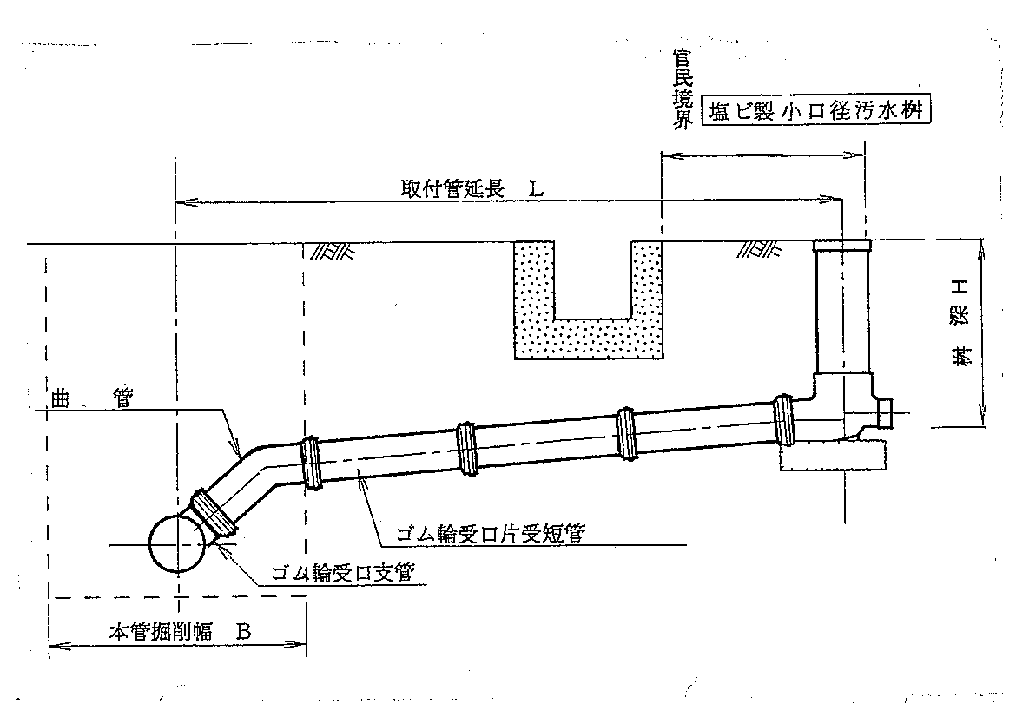

 | ※ （ ）規格値
設置宅名 |  | 住 所 | 公共ます有効深（-30） |  |  | 公共ます種別 |  |  | 取付管種別 |  | 取付管延長 Ｌ（-200） |  |  | 掘削幅 （±50） |  |  | 砂基礎厚 （-30） |  |  | 防護砂厚 （-30）
 |  |  | 設計値 | 実測値 | 差 | φ200 | φ300 | φ | φ150 | φ | 設計値 | 実測値 | 差 | 設計値 | 実測値 | 差 | 設計値 | 実測値 | 差 | 設計値 | 実測値 | 差

ケコム①
鋼製ケーシング式立坑出来形成果表① |  |  |  |  |  |  |  |  |  | 工事名
令和 年 月 日 |  |  |  | 請負人 |  |  |  |  |  | 測定者 |  |  |  |  | 印 |  | 作成者 |  |  |  | 印

掘
削
底
面
高
底盤ｺﾝｸﾘｰﾄ高
底盤厚
ケーシング全長
圧入深
掘削深
立坑深
舗装厚
ケーシング天端
地盤高

口径 |  |  | ㎜
厚み |  |  | ㎜
 | ※ | （ ）規格値
測点 |  |  | 地盤高 |  |  | 掘削底面基準高 |  | （±30） |  | 掘削深 |  | （±30） |  | 立坑深 |  |  |  |  | 圧入深
 |  |  | 設計値 | 実測値 | 差 | 設計値 | 実測値 |  | 差 | 設計値 | 実測値 |  | 差 | 設計値 |  | 実測値 |  | 差 | 設計値 | 実測値 | 差

ケコム②
鋼製ケーシング式立坑出来形成果表② |  |  |  |  |  |  |  |  |  |  | 工事名
令和 年 月 日 |  |  |  | 請負人 |  |  |  |  |  |  | 測定者 |  |  |  |  | 印 |  | 作成者 |  |  |  | 印

掘
削
底
面
高
底盤ｺﾝｸﾘｰﾄ高
底盤厚
ケーシング全長
圧入深
掘削深
立坑深
舗装厚
ケーシング天端
地盤高

口径 |  |  | ㎜
厚み |  |  | ㎜
 | ※ | （ ）規格値
測点 |  |  | ケーシング全長 |  | （－０） |  | 底盤ｺﾝｸﾘｰﾄ基準高 |  | （±30） |  | 底盤厚 |  | （－10）
 |  |  | 設計値 | 実測値 |  | 差 | 設計値 | 実測値 |  | 差 | 設計値 | 実測値 |  | 差 | 設計値 |  | 実測値 |  | 差 | 設計値 | 実測値 | 差

